TransitGW設定
1. Stella 本番アカウント
1.1 仮想プライベートネットワーク (VPN)
 | 1.1.1 カスタマーゲートウェイ
 |  | 設定項目 | パラメータ | 備考
 |  | 名前 | fgc-apps-cgw
 |  | ルーティング | 動的
 |  | BGP ASN | 65000
 |  | IPアドレス | 210.227.37.65
 |  | Certificate ARN | -
 |  | Device | -
 |  | ID | cgw-0e4f0ffc49fa76d95 |  |  | movino star （現行）とTransit GatewayをVPN接続するために作成します

1.2 Transit Gateway
 | 1.2.1 Transit Gatewayの設定
 |  | 設定項目 | パラメータ | 備考
 |  | Name tag | stella-prod-tg
 |  | Transit Gateway ID | tgw-0d8f320ccf07d6662
 |  | Amazon ASN | 64999
 |  | DNS support | enable
 |  | VPN ECMP support | enable
 |  | Default route table association | disable
 |  | Default route table propagation | disable
 |  | Multicast support | disable
 |  | Auto accept shared attachments | disable

 | 1.2.2 Transit Gatewayアタッチメントの設定
 |  | 1.2.2.1 Transit Gatewayアタッチメント(VPC)
 |  | 設定項目 | パラメータ | 備考
 |  | Name tag | stella-prod-tga (Stella 本番環境)
 |  | Transit Gateway attachment ID | tgw-attach-00c75ca9126a87dd2
 |  | Transit Gateway ID | tgw-0d8f320ccf07d6662 | Transit GatewayのID
 |  | Attachment type | VPC
 |  | DNS support | enable
 |  | IPv6 support | disable
 |  | VPC ID | vpc-03a872561be0e3c3c | 接続するVPCのID

 |  | 1.2.2.2 Transit Gatewayアタッチメント(VPN)
 |  | 設定項目 | パラメータ | 備考
 |  | Name tag | stella-t-gaia-tga (オンプレ環境)
 |  | Transit Gateway attachment ID | tgw-attach-001fda93357323720
 |  | Transit Gateway ID | tgw-0d8f320ccf07d6662 | Transit GatewayのID
 |  | Attachment type | VPN
 |  | Customer Gateway | Existing
 |  | Customer Gateway ID | cgw-0e4f0ffc49fa76d95 | カスタマーゲートウェイのID
 |  | Routing options | Dynamic
 |  | Enable Acceleration | disable
 |  | Inside IP CIDR for Tunnel 1 | -
 |  | Pre-Shared Key for Tunnel 1 | -
 |  | Inside IP CIDR for Tunnel 2 | -
 |  | Pre-shared key for Tunnel 2 | -

 | 1.2.3 Transit Gatewayルートテーブルの設定
 |  | 設定項目 | パラメータ |  |  |  | 備考
 |  | Name tag | stella-prod-rtb
 |  | Transit Gateway ID | tgw-0d8f320ccf07d6662 |  |  |  | Transit GatewayのID
 |  | Transit Gateway route table ID | tgw-rtb-0859556f8aacca2ae
 |  | Associations
 |  | Attachment ID | tgw-attach-00c75ca9126a87dd2 | tgw-attach-001fda93357323720 | tgw-attach-00ffa6df1304697da | tgw-attach-****d
 |  | Resource type | VPC | VPN | VPC | VPC
 |  | Resource ID | vpc-03a872561be0e3c3c | vpn-0c925a37cdefb31e1 | vpc-033bc56a1ce57ed6b | vpc-***** | 接続するVPC/VPNのID
 |  | Propagations
 |  | Attachment ID | tgw-attach-00c75ca9126a87dd2 | tgw-attach-001fda93357323720 | tgw-attach-00ffa6df1304697da | tgw-attach-****d
 |  | Resource type | VPC | VPN | VPC | VPC
追加
 |  | Resource ID | vpc-03a872561be0e3c3c | vpn-0c925a37cdefb31e1 | vpc-033bc56a1ce57ed6b | vpc-***** | 接続するVPC/VPNのID
追加したmovino star WFS環境をTGWのルートテーブルに関連付け・伝播するように設定。

1.4 Resource Access Manager
 | 1.4.1 リソースの共有の作成
 |  | 設定項目 | パラメータ | 備考
 |  | リソース
 |  | ID | tgw-0d8f320ccf07d6662 | Transit GatewayのID
 |  | プリシンバル
 |  | 外部アカウントの許可 | enable
 |  | AWSアカウント番号① | 400025864461 | Stella STGアカウント番号
 |  | AWSアカウント番号② | 479826953719 | movino star WFSアカウント番号

2. Stella STGアカウント
2.1 Transit Gateway
 | 2.1.1 Transit Gatewayアタッチメントの設定
 |  | 設定項目 | パラメータ① | 備考
 |  | Name tag | stella-stg-tga (Stella STG環境)
 |  | Transit Gateway attachment ID | tgw-attach-00ffa6df1304697da
 |  | Transit Gateway ID | tgw-0d8f320ccf07d6662 | Transit GatewayのID
 |  | Attachment type | VPC
 |  | DNS support | enable
 |  | IPv6 support | disable
 |  | VPC ID | vpc-033bc56a1ce57ed6b | 接続するStella STG環境のVPCID
追加
movino star WFS環境へのルートを、VPCのルートテーブルに追加します。
2.2 VPC
 | 2.2.1 ルートテーブルの追加
 |  | 設定項目 | パラメータ① | パラメータ② | パラメータ③ | 備考
 |  | 送信先 | 10.82.4.0/23 (Stella 本番アカウント) | 10.82.1.0/24 (movino star WFSアカウント) | 10.1.38.0/24 10.65.0.0/16 10.75.0.0/16 172.16.130.0/26 10.1.9.0/24 10.1.64.0/24 10.1.46.0/24 10.1.105.0/24 movino star 現行&TG | 通信先のCIDR
 |  | ターゲット | tgw-0d8f320ccf07d6662 | tgw-0d8f320ccf07d6662 | tgw-0d8f320ccf07d6662 | Transit GatewayのID

3. movino star WFSアカウント
3.1 Transit Gateway
 | 3.1.1 Transit Gatewayアタッチメントの設定
 |  | 設定項目 | パラメータ① | 備考
 |  | Name tag | movinostarWFS-stg (movino star WFS環境) | 仮記載
 |  | Transit Gateway attachment ID | tgw-attach-****d | 構築後記載
 |  | Transit Gateway ID | tgw-***** | Transit GatewayのID
 |  | Attachment type | VPC
 |  | DNS support | enable
movino star WFS環境をTGWへ接続します。
順番が前後しますが、こちらを一番最初に設定ください。
 |  | IPv6 support | disable
 |  | VPC ID | vpc-***** | 接続するmovino star WFS環境のVPCID
追加
3.2 VPC
 | 3.2.1 ルートテーブルの追加
 |  | 設定項目 | パラメータ① | パラメータ② | パラメータ③ | 備考
 |  | 送信先 | 10.82.4.0/23 (Stella 本番アカウント) | 10.82.1.0/24 (movino star WFSアカウント) | 10.1.38.0/24 10.65.0.0/16 10.75.0.0/16 172.16.130.0/26 10.1.9.0/24 10.1.64.0/24 10.1.46.0/24 10.1.105.0/24 movino star 現行&TG | 通信先のCIDR
 |  | ターゲット | tgw-0d8f320ccf07d6662 | tgw-0d8f320ccf07d6662 | tgw-0d8f320ccf07d6662 | Transit GatewayのID

セキュリティグループ設定
セキュリティグループ設定

セキュリティグループ適用一覧
 | インスタンス名 | セキュリティグループ一覧 |  |  |  |  | 備考
 | stella-prod-portal-elb | stella-prod-internet-access stella-prod-vpc-internal-all stella-prod-vpn-access-from-t-gaia
 | stella-prod-portal-elb | stella-prod-internet-access stella-prod-vpc-internal-all stella-prod-vpn-access-from-t-gaia
 | Stella-PROD-Portal-ec2-ポータルサイト | stella-prod-vpc-internal-all stella-prod-vpn-access-from-t-gaia
 | Stella-PROD-Customer-ec2-顧客 | stella-prod-vpc-internal-all stella-prod-vpn-access-from-t-gaia
 | Stella-PROD-Springboard-EC2-踏み台サーバ | stella-prod-ssh-from-maintainer stella-prod-vpc-internal-all stella-prod-vpn-access-from-t-gaia stella-prod-jig-saw-monitoring stella-prod-bdam-from-maintainer
 | stella-prod-aurora-db-portal | stella-prod-vpn-access-from-t-gaia stella-prod-vpc-internal-all
 | stella-prod-aurora-db-analysed | stella-prod-vpn-access-from-t-gaia stella-prod-vpc-internal-all
 | stella-prod-document-db | stella-prod-vpn-access-from-t-gaia stella-prod-vpc-internal-all
 | stella-prod-bdm-ec2-BDAM | stella-prod-vpc-internal-all stella-prod-vpn-access-from-t-gaia stella-prod-bdam-from-maintainer
 | stella-prod-bdm-ec2-mss | stella-prod-vpc-internal-all stella-prod-vpn-access-from-t-gaia stella-prod-bdam-from-maintainer

セキュリティグループ設定
 | セキュリティグループ名 | 項目 | 値 |  |  |  |  | 備考
 | stella-prod-ssh-from-maintainer | セキュリティグループ ID | sg-0a61083f1c6446be7 |  |  |  |  | インターネット経由の関係各社からのSSH許可
 |  | VPC | stella-vpc
 |  | インバウンドルール | タイプ | プロトコル | ポート範囲 | 送信元
 |  |  | SSH | TCP | 22 | 124.38.245.90/32 |  | JIG-SAW
 |  |  | SSH | TCP | 22 | 221.245.250.58/32 |  | JIG-SAW
 |  |  | SSH | TCP | 22 | 203.141.136.194/32 |  | JIG-SAW
 |  |  | SSH | TCP | 22 | 221.115.122.18/32 |  | JIG-SAW
 |  |  | SSH | TCP | 22 | 210.229.179.170/32 |  | JIG-SAW
 |  |  | SSH | TCP | 22 | 211.128.86.128/27 |  | JIG-SAW
 |  |  | SSH | TCP | 22 | 96.45.197.202/32 |  | JIG-SAW
 |  |  | SSH | TCP | 22 | 72.138.67.80/29 |  | JIG-SAW
 |  |  | SSH | TCP | 22 | 202.212.205.190 |  | ティーガイア様
 |  |  | SSH | TCP | 22 | 121.101.92.74 |  | ポピュラーソフト様
 |  | アウトバウンドルール | タイプ | プロトコル | ポート範囲 | 送信元
 |  |  | すべてのトラフィック | すべて | すべて | 0.0.0.0/0
 | stella-prod-vpn-access-from-t-gaia | セキュリティグループ ID | sg-047ad63b2305844dc |  |  |  |  | ティーガイア様のVPN経由でのSSH許可
 |  | VPC | stella-vpc
 |  | インバウンドルール | タイプ | プロトコル | ポート範囲 | 送信元
 |  |  | すべてのトラフィック | すべて | すべて | 10.65.0.0/16 |  | TG本社（有線）
 |  |  | すべてのトラフィック | すべて | すべて | 10.75.0.0/16 |  | TG本社（無線）
 |  |  | すべてのトラフィック | すべて | すべて | 172.16.130.0/26 |  | PS本社（VPN）
 |  |  | すべてのトラフィック | すべて | すべて | 10.1.9.0/24 |  | NESIC保守
 |  |  | すべてのトラフィック | すべて | すべて | 10.1.38.0/24 |  | movino star （現行）
 |  |  | すべてのトラフィック | すべて | すべて | 10.1.64.0/24 |  | backlogの「STL_DEV-318」に記載 （川端さんの指示）
 |  |  | すべてのトラフィック | すべて | すべて | 10.1.46.0/24 |  | backlogの「STL_DEV-318」に記載 （川端さんの指示）
 |  |  | すべてのトラフィック | すべて | すべて | 10.1.105.0/24 |  | backlogの「STL_DEV-318」に記載 （川端さんの指示）
 |  | アウトバウンドルール | タイプ | プロトコル | ポート範囲 | 送信元
 |  |  | すべてのトラフィック | すべて | すべて | 0.0.0.0/0
 | stella-prod-rdp-from-maintainer | セキュリティグループ ID | 構築後記載 |  |  |  |  | インターネット経由の関係各社からのRDP許可 ※踏み台サーバにWindowsがなければ作成不要
 |  | VPC | stella-vpc
 |  | インバウンドルール | タイプ | プロトコル | ポート範囲 | 送信元
 |  |  | RDP | TCP | 3389 | 124.38.245.90/32 |  | JIG-SAW
stella環境はRDPが末使用ので、「送信元IP」を追加しない。
 |  |  | RDP | TCP | 3389 | 221.245.250.58/32 |  | JIG-SAW
 |  |  | RDP | TCP | 3389 | 203.141.136.194/32 |  | JIG-SAW
 |  |  | RDP | TCP | 3389 | 221.115.122.18/32 |  | JIG-SAW
 |  |  | RDP | TCP | 3389 | 210.229.179.170/32 |  | JIG-SAW
 |  |  | RDP | TCP | 3389 | 211.128.86.128/27 |  | JIG-SAW
 |  |  | RDP | TCP | 3389 | 96.45.197.202/32 |  | JIG-SAW
 |  |  | RDP | TCP | 3389 | 72.138.67.80/29 |  | JIG-SAW
 |  |  | RDP | TCP | 3389 | 202.212.205.190 |  | ティーガイア様
 |  |  | RDP | TCP | 3389 | 121.101.92.74 |  | ポピュラーソフト様
 |  | アウトバウンドルール | タイプ | プロトコル | ポート範囲 | 送信元
 |  |  | すべてのトラフィック | すべて | すべて | 0.0.0.0/0
 | stella-prod-jig-saw-monitoring | セキュリティグループ ID | sg-02006663de50af4f9 |  |  |  |  | JIG-SAW監視用（インターネット経由）
 |  | VPC | stella-vpc
 |  | インバウンドルール | タイプ | プロトコル | ポート範囲 | 送信元
 |  |  | ICMP | すべて | 該当なし | 221.245.250.58/32 |  | JIG-SAW
 |  |  | ICMP | すべて | 該当なし | 210.229.179.170/32 |  | JIG-SAW
 |  |  | ICMP | すべて | 該当なし | 211.128.86.128/27 |  | JIG-SAW
 |  |  | ICMP | すべて | 該当なし | 203.141.136.194/32 |  | JIG-SAW
 |  |  | ICMP | すべて | 該当なし | 124.38.245.90/32 |  | JIG-SAW
 |  |  | ICMP | すべて | 該当なし | 58.12.243.208/28 |  | JIG-SAW
 |  |  | ICMP | すべて | 該当なし | 221.245.235.248/29 |  | JIG-SAW
 |  |  | ICMP | すべて | 該当なし | 35.200.36.54/32 |  | JIG-SAW
 |  |  | ICMP | すべて | 該当なし | 35.200.63.242/32 |  | JIG-SAW
 |  |  | ICMP | すべて | 該当なし | 35.197.17.40/32 |  | JIG-SAW
 |  |  | ICMP | すべて | 該当なし | 221.115.122.18/32 |  | JIG-SAW
 |  |  | ICMP | すべて | 該当なし | 96.45.197.202/32 |  | JIG-SAW
 |  |  | ICMP | すべて | 該当なし | 72.138.67.80/29 |  | JIG-SAW
 |  |  | ICMP | すべて | 該当なし | 35.199.191.1/32 |  | JIG-SAW
 |  |  | HTTP | TCP | 80 | 221.245.250.58/32 |  | JIG-SAW
 |  |  | HTTP | TCP | 80 | 210.229.179.170/32 |  | JIG-SAW
 |  |  | HTTP | TCP | 80 | 211.128.86.128/27 |  | JIG-SAW
 |  |  | HTTP | TCP | 80 | 203.141.136.194/32 |  | JIG-SAW
 |  |  | HTTP | TCP | 80 | 124.38.245.90/32 |  | JIG-SAW
 |  |  | HTTP | TCP | 80 | 58.12.243.208/28 |  | JIG-SAW
 |  |  | HTTP | TCP | 80 | 221.245.235.248/29 |  | JIG-SAW
 |  |  | HTTP | TCP | 80 | 35.200.36.54/32 |  | JIG-SAW
 |  |  | HTTP | TCP | 80 | 35.200.63.242/32 |  | JIG-SAW
 |  |  | HTTP | TCP | 80 | 35.197.17.40/32 |  | JIG-SAW
 |  |  | HTTP | TCP | 80 | 221.115.122.18/32 |  | JIG-SAW
 |  |  | HTTP | TCP | 80 | 96.45.197.202/32 |  | JIG-SAW
 |  |  | HTTP | TCP | 80 | 72.138.67.80/29 |  | JIG-SAW
 |  |  | HTTP | TCP | 80 | 35.199.191.1/32 |  | JIG-SAW
 |  |  | HTTPS | TCP | 443 | 221.245.250.58/32 |  | JIG-SAW
 |  |  | HTTPS | TCP | 443 | 210.229.179.170/32 |  | JIG-SAW
 |  |  | HTTPS | TCP | 443 | 211.128.86.128/27 |  | JIG-SAW
 |  |  | HTTPS | TCP | 443 | 203.141.136.194/32 |  | JIG-SAW
 |  |  | HTTPS | TCP | 443 | 124.38.245.90/32 |  | JIG-SAW
 |  |  | HTTPS | TCP | 443 | 58.12.243.208/28 |  | JIG-SAW
 |  |  | HTTPS | TCP | 443 | 221.245.235.248/29 |  | JIG-SAW
 |  |  | HTTPS | TCP | 443 | 35.200.36.54/32 |  | JIG-SAW
 |  |  | HTTPS | TCP | 443 | 35.200.63.242/32 |  | JIG-SAW
 |  |  | HTTPS | TCP | 443 | 35.197.17.40/32 |  | JIG-SAW
 |  |  | HTTPS | TCP | 443 | 221.115.122.18/32 |  | JIG-SAW
 |  |  | HTTPS | TCP | 443 | 96.45.197.202/32 |  | JIG-SAW
 |  |  | HTTPS | TCP | 443 | 72.138.67.80/29 |  | JIG-SAW
 |  |  | HTTPS | TCP | 443 | 35.199.191.1/32 |  | JIG-SAW
 |  | アウトバウンドルール | タイプ | プロトコル | ポート範囲 | 送信元
 |  |  | すべてのトラフィック | すべて | すべて | 0.0.0.0/0
 | stella-prod-vpc-internal-all | セキュリティグループ ID | sg-069dc1c0f55bf5099 |  |  |  |  | VPC内全許可
 |  | VPC | stella-vpc
 |  | インバウンドルール | タイプ | プロトコル | ポート範囲 | 送信元
 |  |  | すべてのトラフィック | すべて | すべて | 10.82.4.0/23 |  | VPCのIPアドレス
 |  | アウトバウンドルール | タイプ | プロトコル | ポート範囲 | 送信元
 |  |  | すべてのトラフィック | すべて | すべて | 0.0.0.0/0
 | stella-prod-internet-access | セキュリティグループ ID | sg-0a01a97440a1e1743 |  |  |  |  | VPC内全許可
 |  | VPC | stella-vpc
 |  | インバウンドルール | タイプ | プロトコル | ポート範囲 | 送信元
 |  |  | HTTP | TCP | 80 | 0.0.0.0/0 |  | インターネット接続
 |  |  | HTTPS | TCP | 443 | 0.0.0.0/0 |  | インターネット接続
 |  | アウトバウンドルール | タイプ | プロトコル | ポート範囲 | 送信元
 |  |  | すべてのトラフィック | すべて | すべて | 0.0.0.0/0
 | stella-prod-web-from-maintainer | セキュリティグループ ID | sg-0e34e295253f770a7 |  |  |  |  | 関係各社からのWEBアクセス
 |  | VPC | stella-vpc
 |  | インバウンドルール | タイプ | プロトコル | ポート範囲 | 送信元
 |  |  | HTTP,HTTPS | TCP | 80,443 | 124.38.245.90/32 |  | JIG-SAW
 |  |  | HTTP,HTTPS | TCP | 80,443 | 221.245.250.58/32 |  | JIG-SAW
 |  |  | HTTP,HTTPS | TCP | 80,443 | 203.141.136.194/32 |  | JIG-SAW
 |  |  | HTTP,HTTPS | TCP | 80,443 | 221.115.122.18/32 |  | JIG-SAW
 |  |  | HTTP,HTTPS | TCP | 80,443 | 210.229.179.170/32 |  | JIG-SAW
 |  |  | HTTP,HTTPS | TCP | 80,443 | 211.128.86.128/27 |  | JIG-SAW
 |  |  | HTTP,HTTPS | TCP | 80,443 | 96.45.197.202/32 |  | JIG-SAW
 |  |  | HTTP,HTTPS | TCP | 80,443 | 72.138.67.80/29 |  | JIG-SAW
 |  |  | HTTP,HTTPS | TCP | 80,443 | 202.212.205.190 |  | ティーガイア様
 |  |  | HTTP,HTTPS | TCP | 80,443 | 121.101.92.74 |  | ポピュラーソフト様
 |  | アウトバウンドルール | タイプ | プロトコル | ポート範囲 | 送信元
 |  |  | すべてのトラフィック | すべて | すべて | 0.0.0.0/0
 | stella-prod-bdam-from-maintainer | セキュリティグループ ID | sg-0942f145cfd88f962 |  |  |  |  | レコモットからのRDPならびにSSH接続
 |  | VPC | stella-vpc
 |  | インバウンドルール | タイプ | プロトコル | ポート範囲 | 送信元
 |  |  | SSH | TCP | 22 | 150.249.196.166/32 |  | レコモット
 |  |  | RDP | TCP | 3,389 | 150.249.196.166/32 |  | レコモット
 |  | アウトバウンドルール | タイプ | プロトコル | ポート範囲 | 送信元
 |  |  | すべてのトラフィック | すべて | すべて | 0.0.0.0/0

ネットワーク構成図
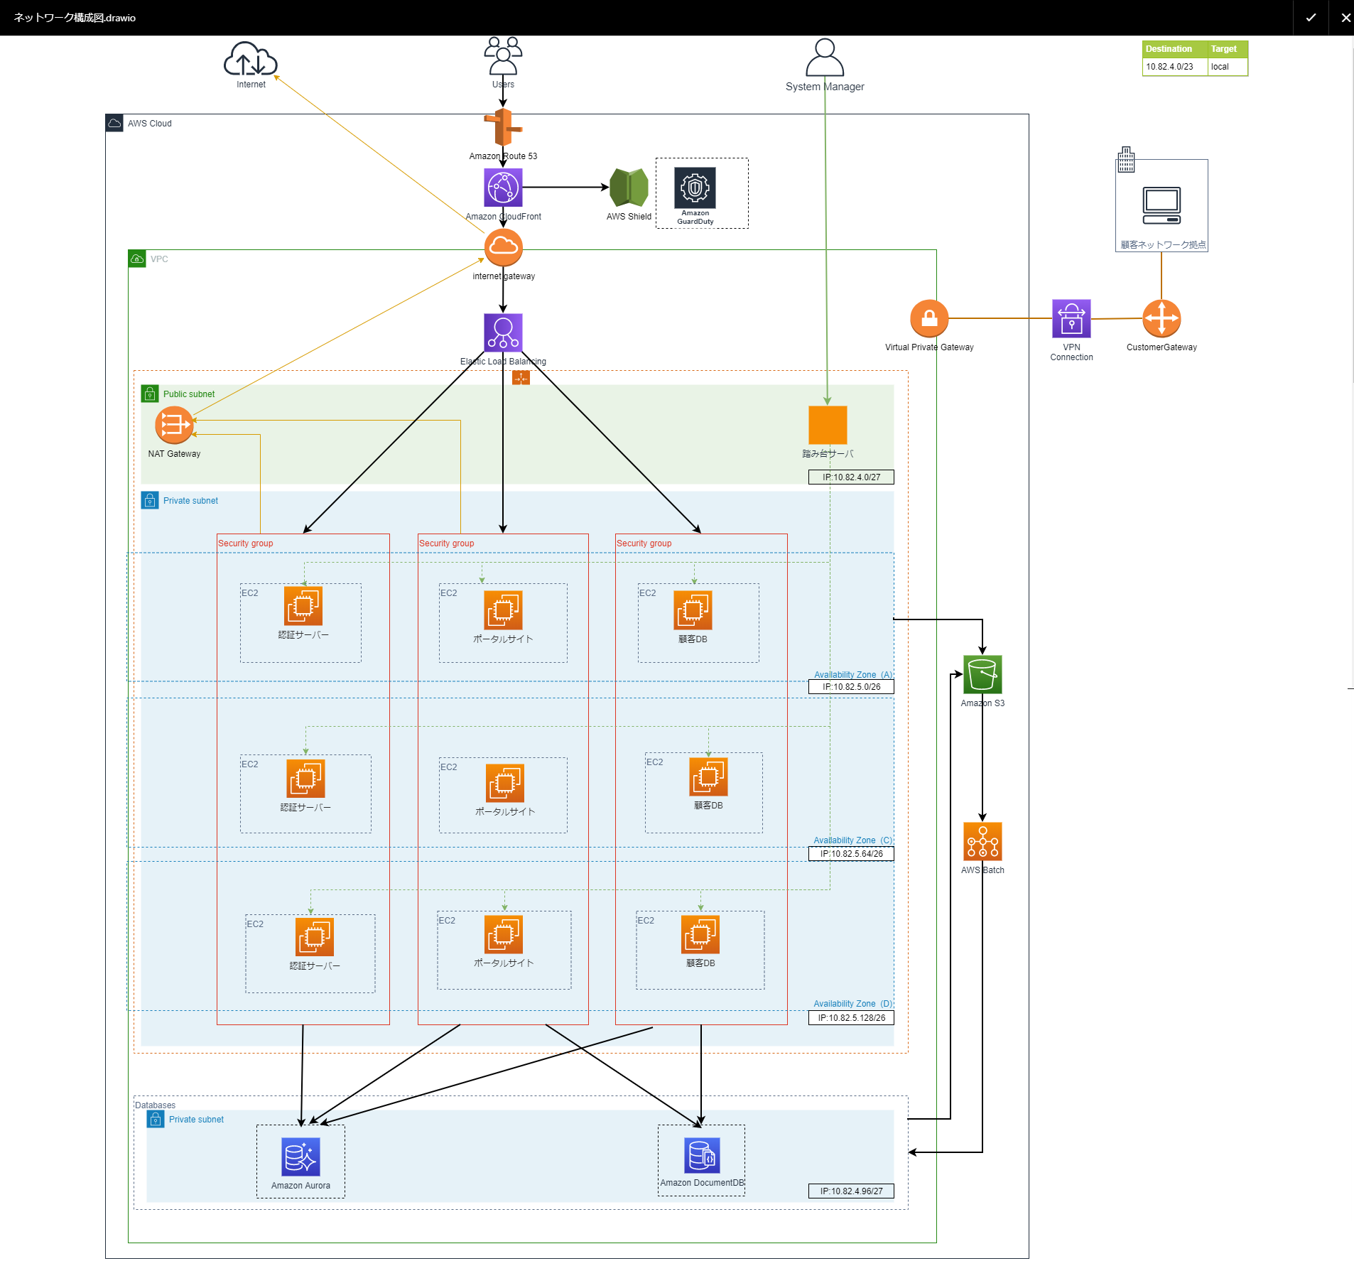

将来のサービスサーバ拡張の予想があります。

ネットワーク全体簡易図
Stella 本番アカウント
Stella STGアカウント
movino star WFSアカウント

VPC
VPC
VPC

10.82.4.0/23
10.82.6.0/23
10.82.1.0/24

AWS Transit Gateway

Stella 本番アカウントが作成し、Stella STG/movino star WFS
アカウントに共有

VPN connection

Customer gateway
（Stella 本番アカウント）

movino star （現行）
T-GAIA

Universal One (TG社内ネットワーク)

10.1.38.0/24

10.65.0.0/16
10.75.0.0/16
172.16.130.0/26
10.1.9.0/24

